상품제안서
르에어 차량용 공기청정기 LA-CP110 | 상품코드: F18741

 |  |  |  |  |  |  | 02-412-0044 | www.easy1.co.kr
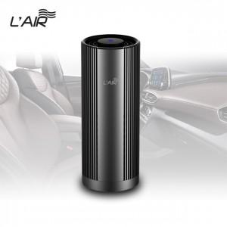 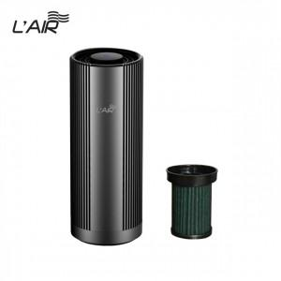

【상세/제작정보】

【인쇄/포장옵션】 | 실크 / 포장지포장

【공급단가】 | 수량 | 50~ | 100~ | 300~ | 500~ | 1,000~
*VAT별도 | 단가 | 48,060원 | 46,280원 | 44,500원 | 42,720원 | 41,650원

【상품 URL】 | http://www.easy1.co.kr/src/goods_detail.php?gdno=18741

